Wykres 1.1
Wykres 1.1: Liczba pacjentów oraz sprawozdana wartość refundacji tisagenlecleucelu oraz aksykabtagenu cyloleucelu na podstawie danych z komunikatu SWIAD

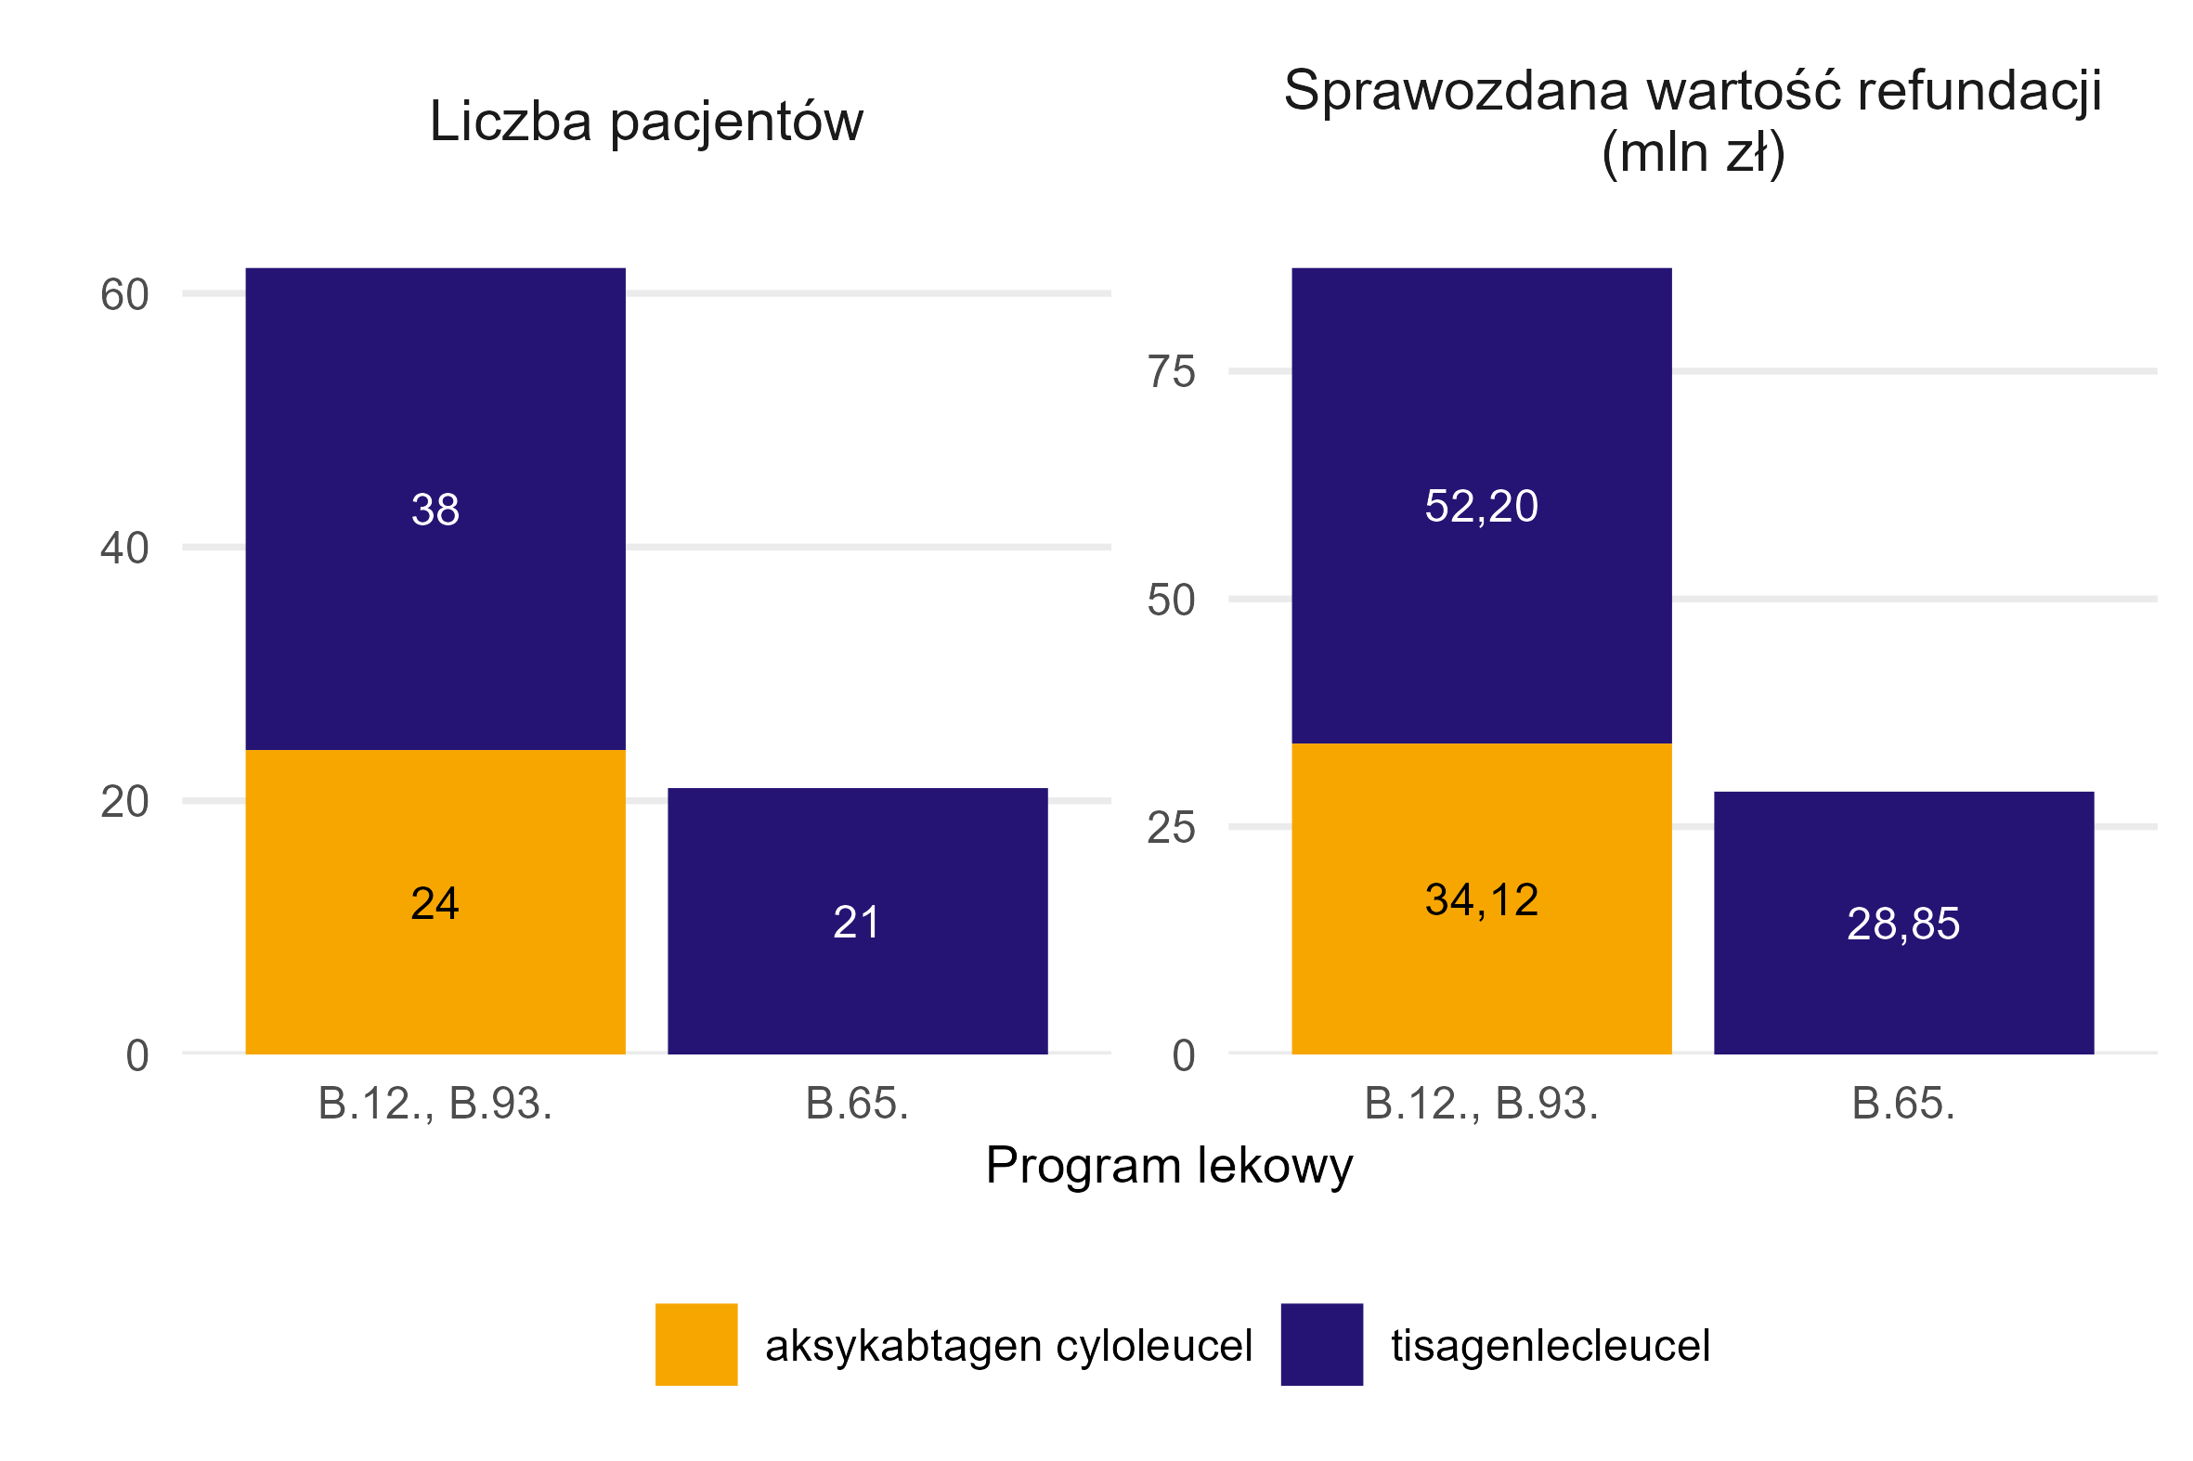
Program lekowy | Substancja czynna | Liczba pacjentów | Sprawozdana wartość refundacji (mln zł)
B.12., B.93. | tisagenlecleucel | 38 | 52.20
B.12., B.93. | aksykabtagen cyloleucel | 24 | 34.12
B.65. | tisagenlecleucel | 21 | 28.85

Źródło: opracowanie własne na podstawie danych NFZ

Powrót do spisu treści

Wykres 1.2
Wykres 1.2: Liczba pacjentów, którym podano tisagenlecleucel w ramach programu lekowego leczenia chorych na ostrą białaczkę limfoblastyczną wg daty podania leku

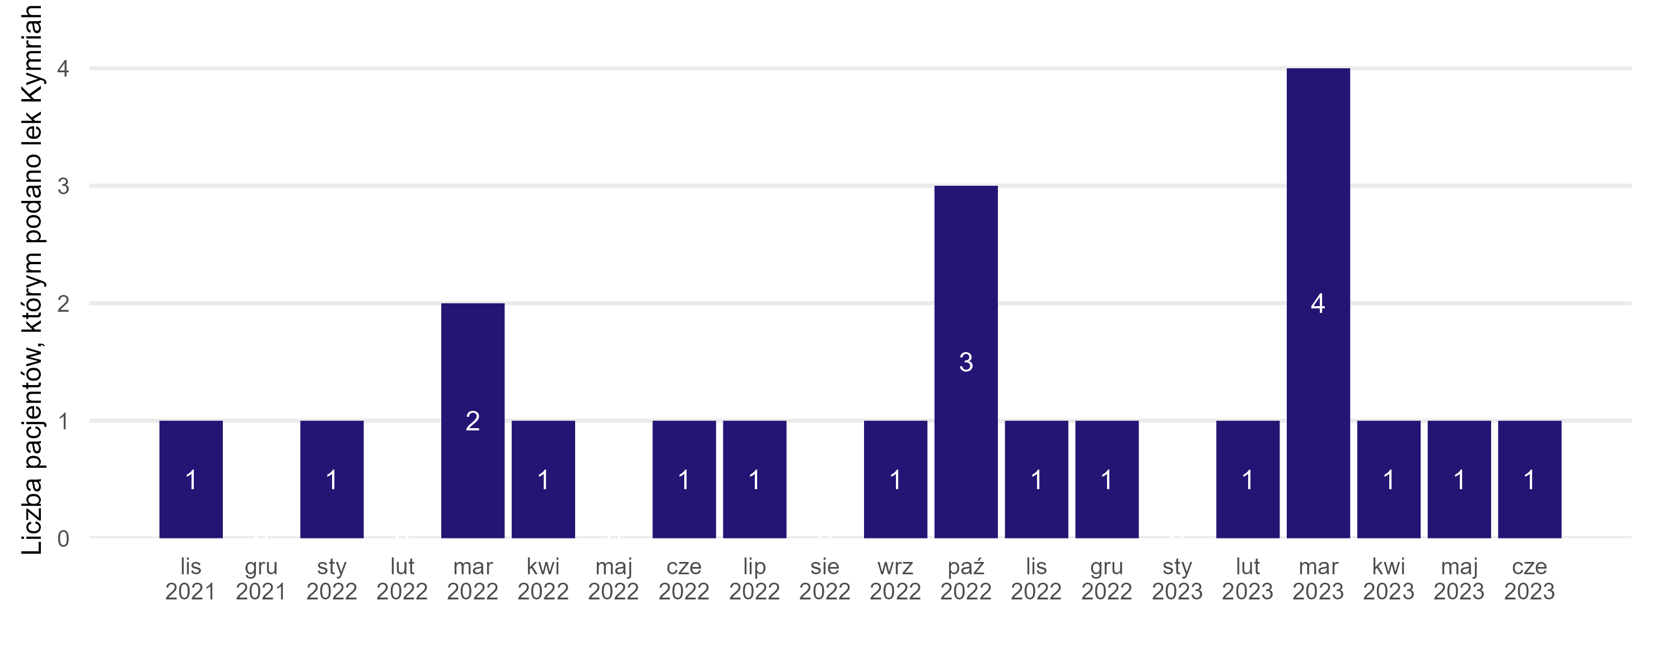
Miesiąc podania leku | Liczba pacjentów
lis 2021 | 1
sty 2022 | 1
mar 2022 | 2
kwi 2022 | 1
cze 2022 | 1
lip 2022 | 1
wrz 2022 | 1
paź 2022 | 3
lis 2022 | 1
gru 2022 | 1
lut 2023 | 1
mar 2023 | 4
kwi 2023 | 1
maj 2023 | 1
cze 2023 | 1
gru 2021 | 0
lut 2022 | 0
maj 2022 | 0
sie 2022 | 0
sty 2023 | 0

Źródło: opracowanie własne na podstawie danych NFZ

Powrót do spisu treści

Wykres 1.3
Wykres 1.3: Rozkład wieku i płci w analizowanej populacji pacjentów, którym podano tisagenlecleucel w ramach programu lekowego leczenia chorych na ostrą białaczkę limfoblastyczną

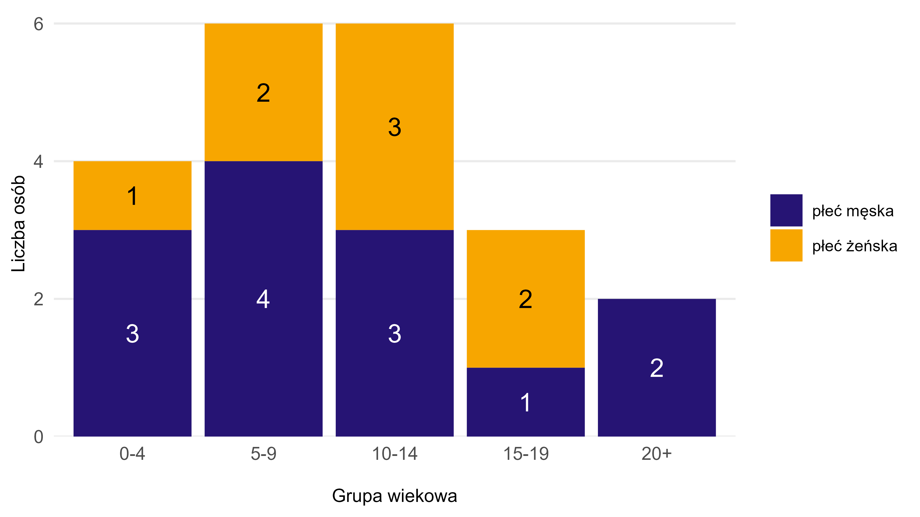
Płeć | Grupa wiekowa | Liczba pacjentów
płeć żeńska | 0-4 | 1
płeć żeńska | 5-9 | 2
płeć żeńska | 10-14 | 3
płeć żeńska | 15-19 | 2
płeć męska | 0-4 | 3
płeć męska | 5-9 | 4
płeć męska | 10-14 | 3
płeć męska | 15-19 | 1
płeć męska | 20+ | 2

Źródło: opracowanie własne na podstawie danych NFZ

Powrót do spisu treści

Wykres 1.4
Wykres 1.4: Oszacowanie funkcji przeżycia (estymator Kaplana-Meiera) wraz z 95% przedziałami ufności, w zależności od czasu od podania leku dla pacjentów, którym podano tisagenlecleucel w ramach programu lekowego leczenia chorych na ostrą białaczkę limfoblastyczną. Gwiazdkami oznaczono obserwacje ocenzurowane, tj. pacjentów, dla których w danym momencie skończył się okres obserwacji. Za koniec okresu obserwacji przyjęto datę 31.08.2023 r.

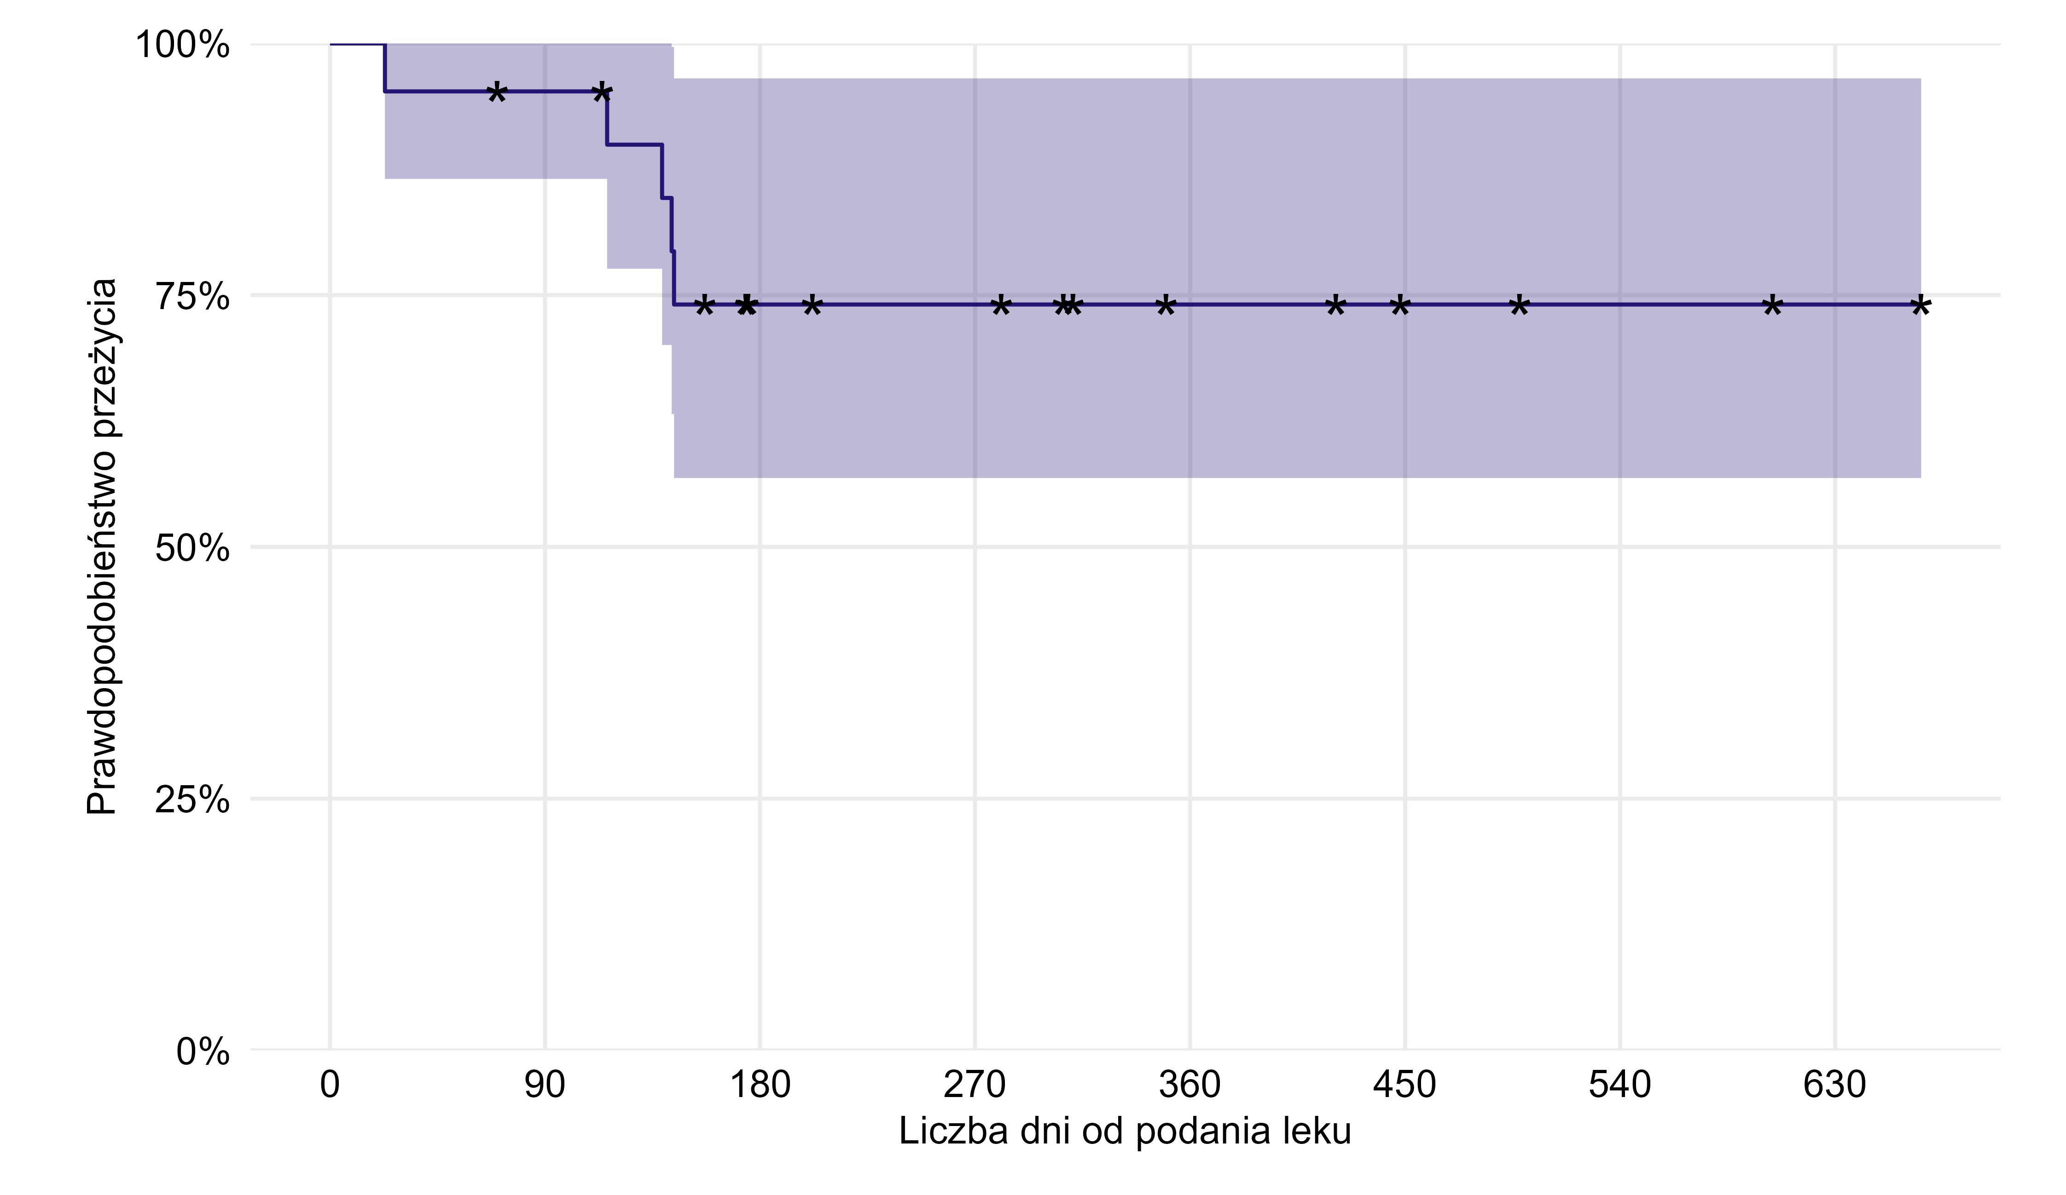
Liczba obserwacji | RMST (365 dni) | SE(RMST) | Mediana czasu przeżycia (dni)
21 | 300.14 | 25.36

Źródło: opracowanie własne na podstawie danych NFZ

Powrót do spisu treści

Wykres 1.5
Wykres 1.5: Liczba pacjentów, którym podano tisagenlecleucel w ramach programu lekowego leczenia chorych na chłoniaki B-komórkowe wg daty podania leku

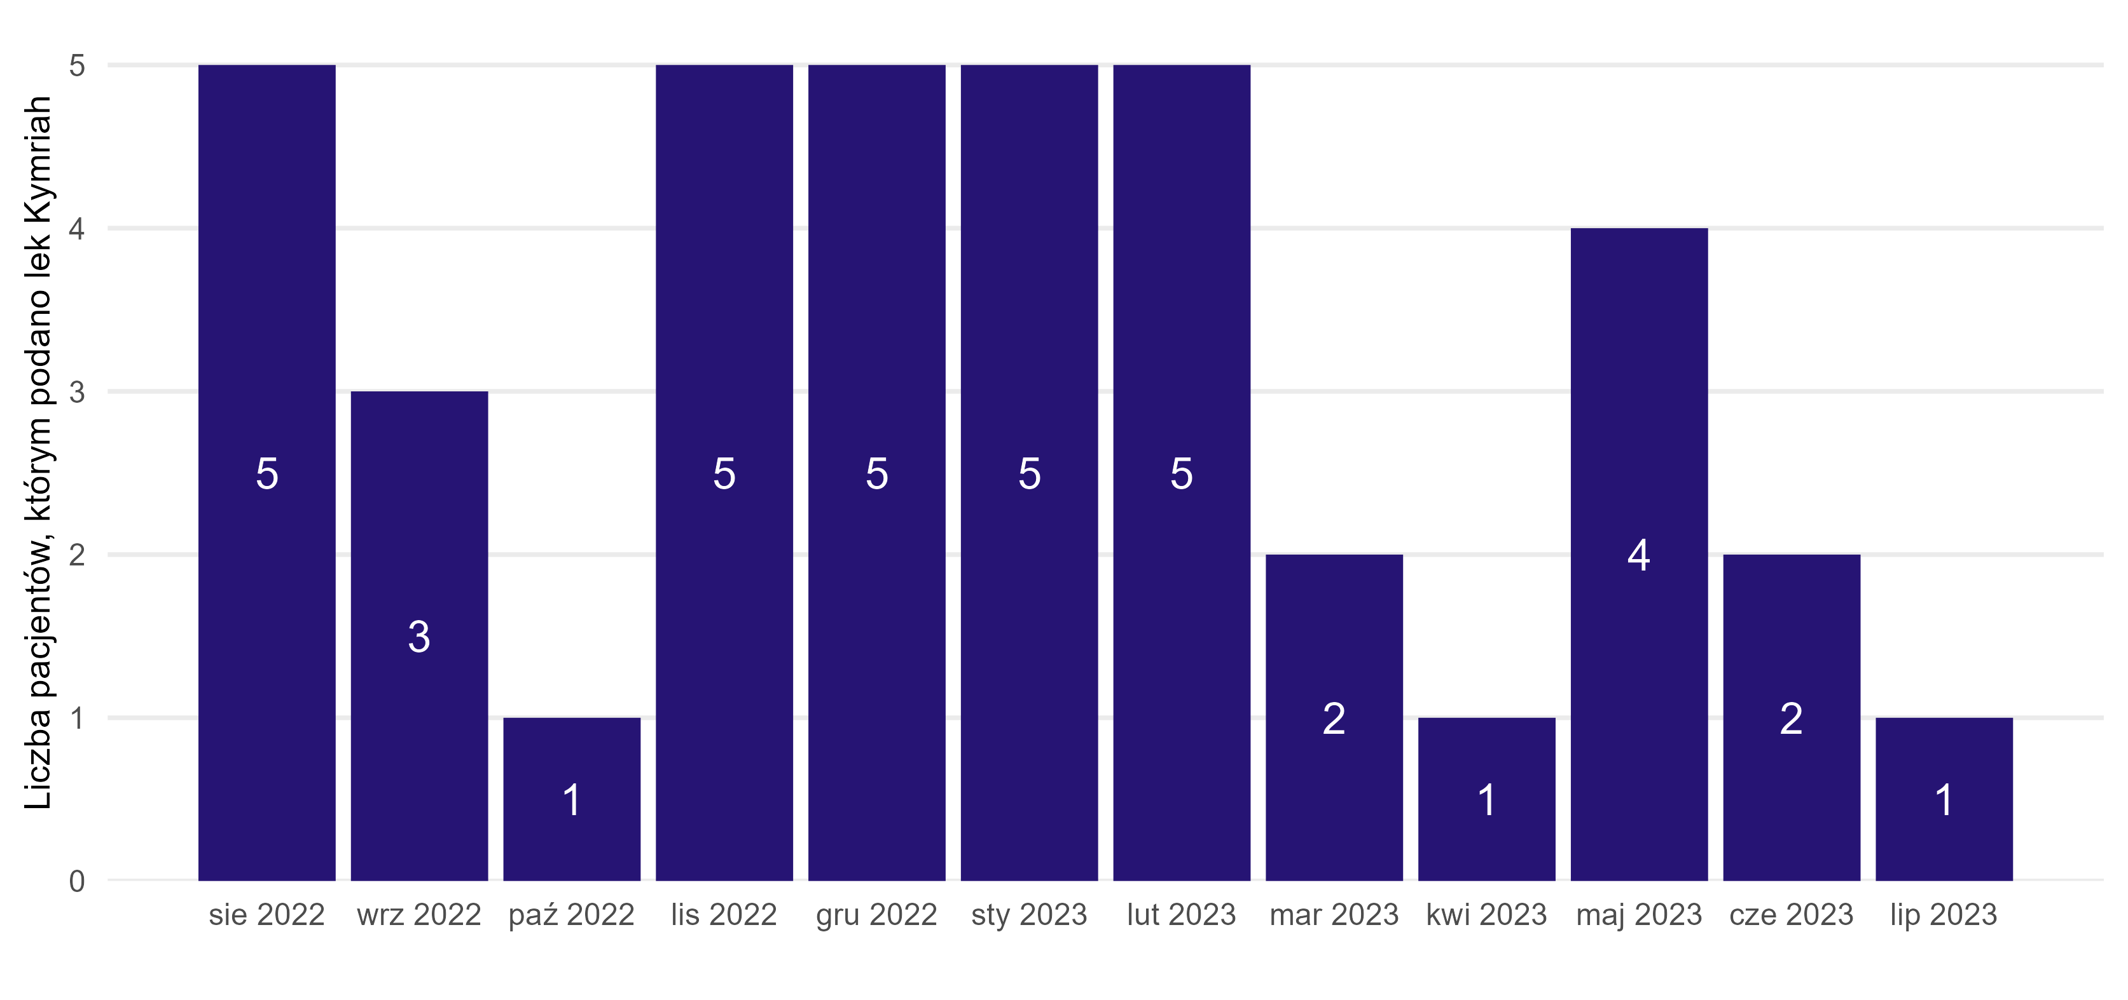
Miesiąc podania leku | Liczba pacjentów
sie 2022 | 5
wrz 2022 | 3
paź 2022 | 1
lis 2022 | 5
gru 2022 | 5
sty 2023 | 5
lut 2023 | 5
mar 2023 | 2
kwi 2023 | 1
maj 2023 | 4
cze 2023 | 2
lip 2023 | 1

Źródło: opracowanie własne na podstawie danych NFZ

Powrót do spisu treści

Wykres 1.6
Wykres 1.6: Rozkład wieku i płci w analizowanej populacji pacjentów, którym podano tisagenlecleucel w ramach programu lekowego leczenia chorych na chłoniaki B-komórkowe

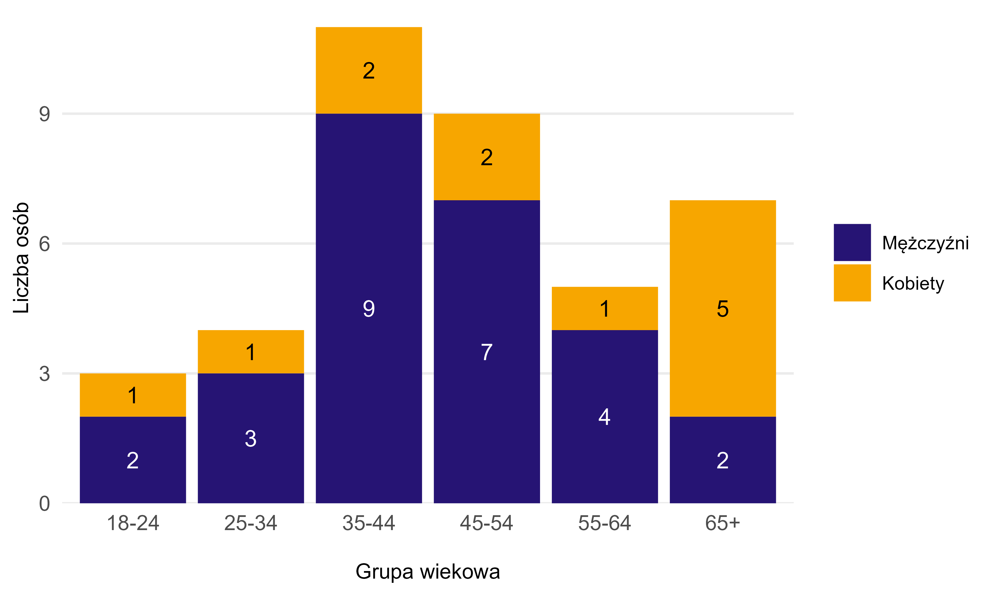
Płeć | Grupa wiekowa | Liczba pacjentów
Kobiety | 18-24 | 1
Kobiety | 25-34 | 1
Kobiety | 35-44 | 2
Kobiety | 45-54 | 2
Kobiety | 55-64 | 1
Kobiety | 65+ | 5
Mężczyźni | 18-24 | 2
Mężczyźni | 25-34 | 3
Mężczyźni | 35-44 | 9
Mężczyźni | 45-54 | 7
Mężczyźni | 55-64 | 4
Mężczyźni | 65+ | 2

Źródło: opracowanie własne na podstawie danych NFZ

Powrót do spisu treści

Wykres 1.7
Wykres 1.7: Oszacowanie funkcji przeżycia (estymator Kaplana-Meiera) wraz z 95% przedziałami ufności, w zależności od czasu od podania leku dla pacjentów, którym podano tisagenlecleucel w ramach programu lekowego leczenia chorych na chłoniaki B-komórkowe. Gwiazdkami oznaczono obserwacje ocenzurowane, tj. pacjentów, dla których w danym momencie skończył się okres obserwacji. Za koniec okresu obserwacji przyjęto datę 31.08.2023 r.

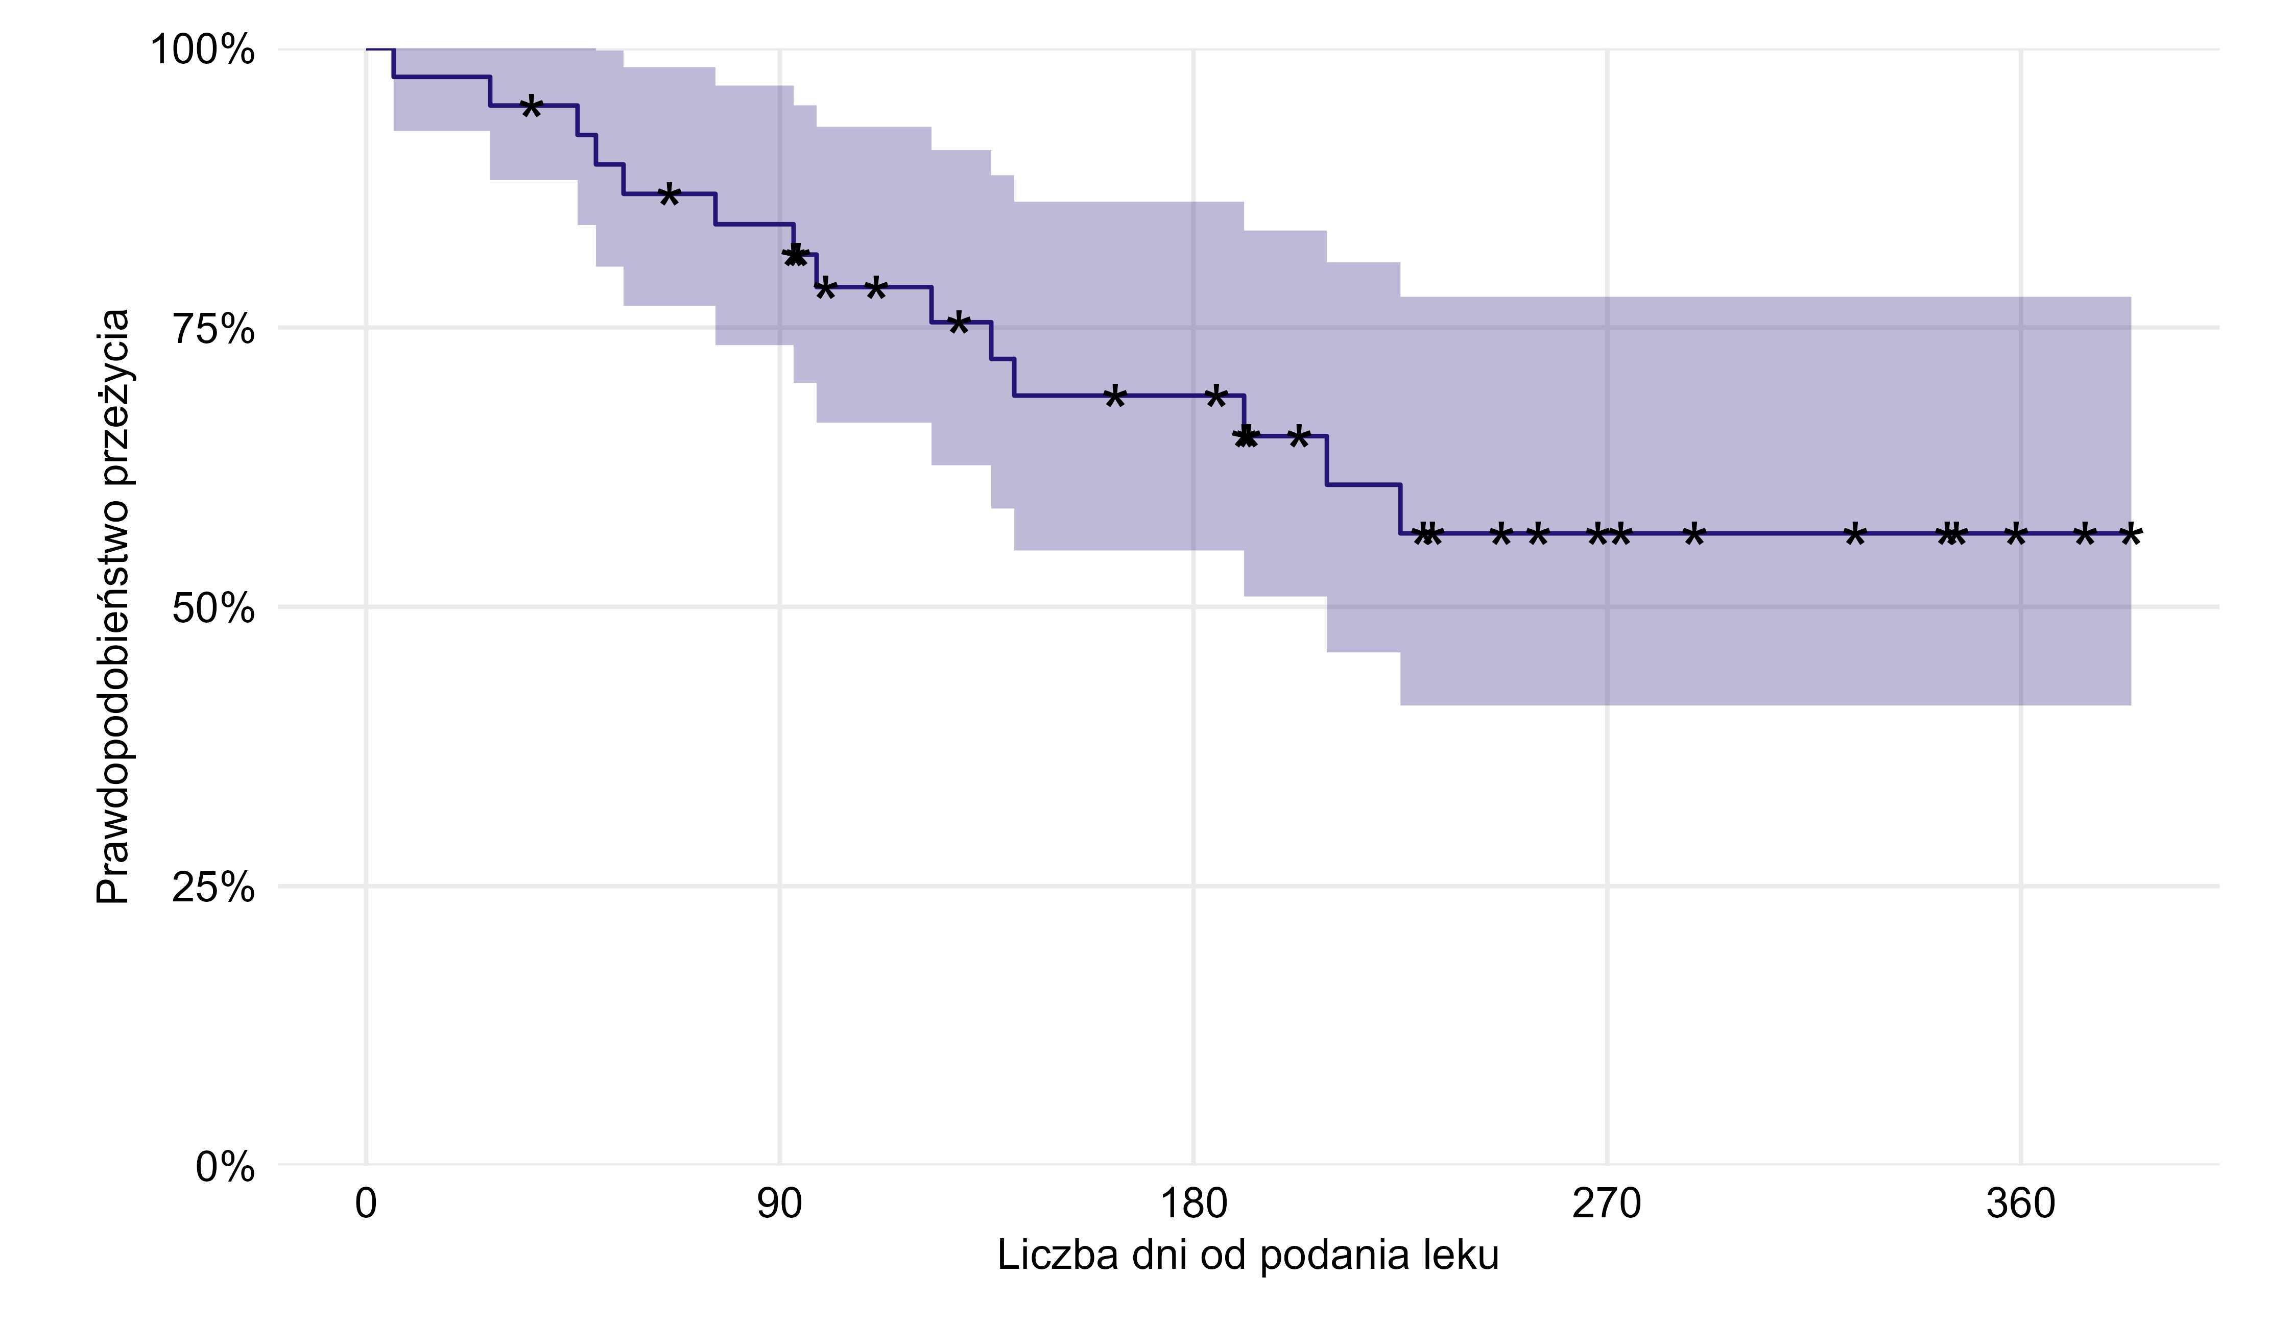
Liczba obserwacji | RMST (365 dni) | SE(RMST) | Mediana czasu przeżycia (dni)
39 | 257.59 | 22.61

Źródło: opracowanie własne na podstawie danych NFZ

Powrót do spisu treści

Wykres 1.8
Wykres 1.8: Liczba pacjentów, którym podano aksykabtagen cyloleucel w ramach programu lekowego leczenia chorych na chłoniaki B-komórkowe wg daty podania leku

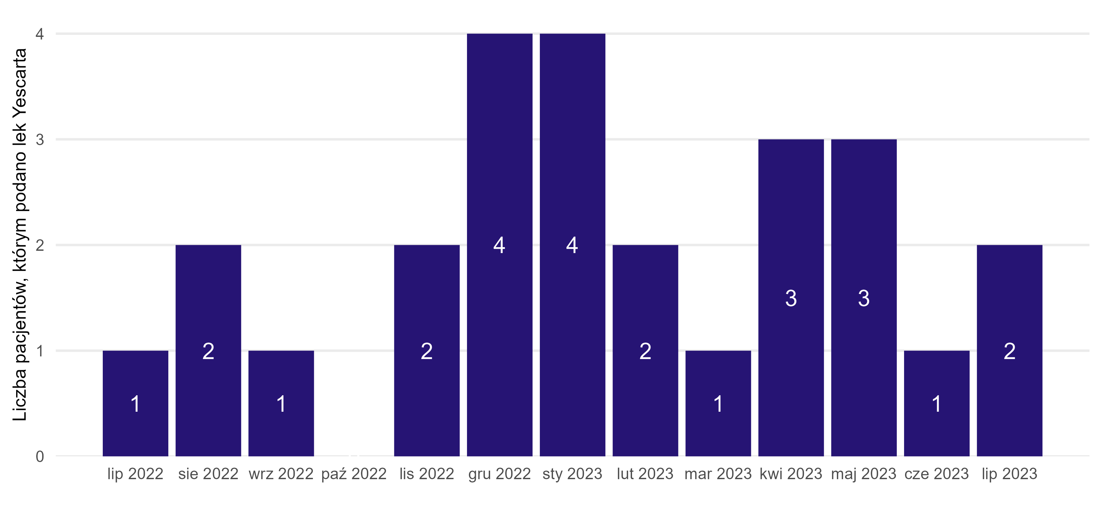
Miesiąc podania leku | Liczba pacjentów
lip 2022 | 1
sie 2022 | 2
wrz 2022 | 1
lis 2022 | 2
gru 2022 | 4
sty 2023 | 4
lut 2023 | 2
mar 2023 | 1
kwi 2023 | 3
maj 2023 | 3
cze 2023 | 1
lip 2023 | 2
paź 2022 | 0

Źródło: opracowanie własne na podstawie danych NFZ

Powrót do spisu treści

Wykres 1.9
Wykres 1.9: Rozkład wieku i płci w analizowanej populacji pacjentów, którym podano aksykabtagen cyloleucel w ramach programu lekowego leczenia chorych na chłoniaki B-komórkowe

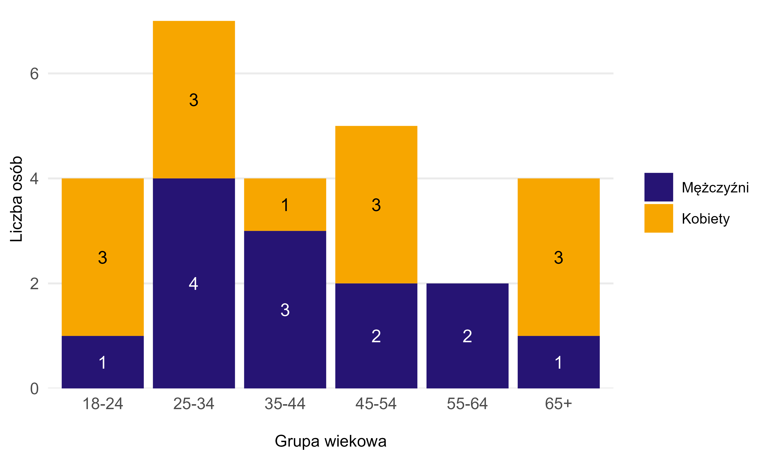
Płeć | Grupa wiekowa | Liczba pacjentów
Kobiety | 18-24 | 3
Kobiety | 25-34 | 3
Kobiety | 35-44 | 1
Kobiety | 45-54 | 3
Kobiety | 65+ | 3
Mężczyźni | 18-24 | 1
Mężczyźni | 25-34 | 4
Mężczyźni | 35-44 | 3
Mężczyźni | 45-54 | 2
Mężczyźni | 55-64 | 2
Mężczyźni | 65+ | 1

Źródło: opracowanie własne na podstawie danych NFZ

Powrót do spisu treści

Wykres 1.10
Wykres 1.10: Oszacowanie funkcji przeżycia (estymator Kaplana-Meiera) wraz z 95% przedziałami ufności, w zależności od czasu od podania leku dla pacjentów, którym podano aksykabtagen cyloleucel w ramach programu lekowego leczenia chorych na chłoniaki B-komórkowe. Gwiazdkami oznaczono obserwacje ocenzurowane, tj. pacjentów, dla których w danym momencie skończył się okres obserwacji. Za koniec okresu obserwacji przyjęto datę 31.08.2023 r.

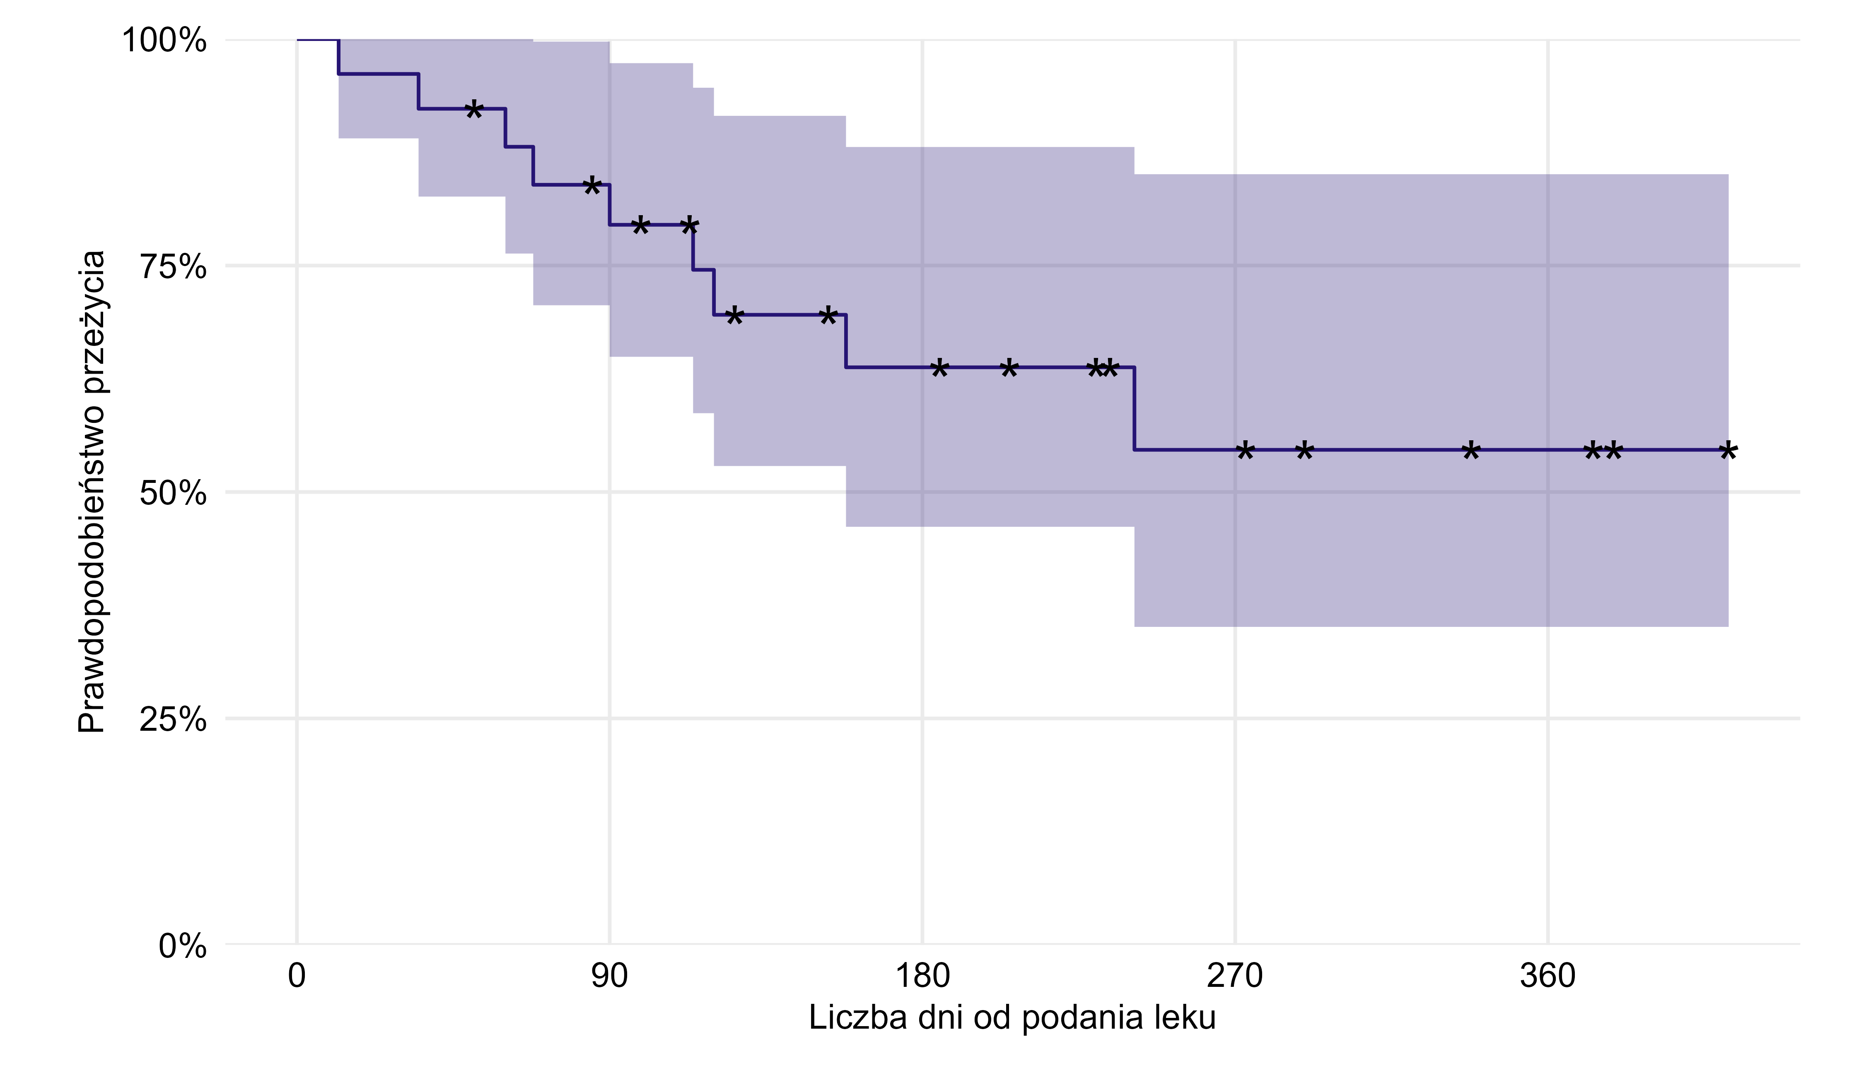
Liczba obserwacji | RMST (365 dni) | SE(RMST) | Mediana czasu przeżycia (dni)
26 | 253.39 | 29.02

Źródło: opracowanie własne na podstawie danych NFZ

Powrót do spisu treści

